B. Test Profile
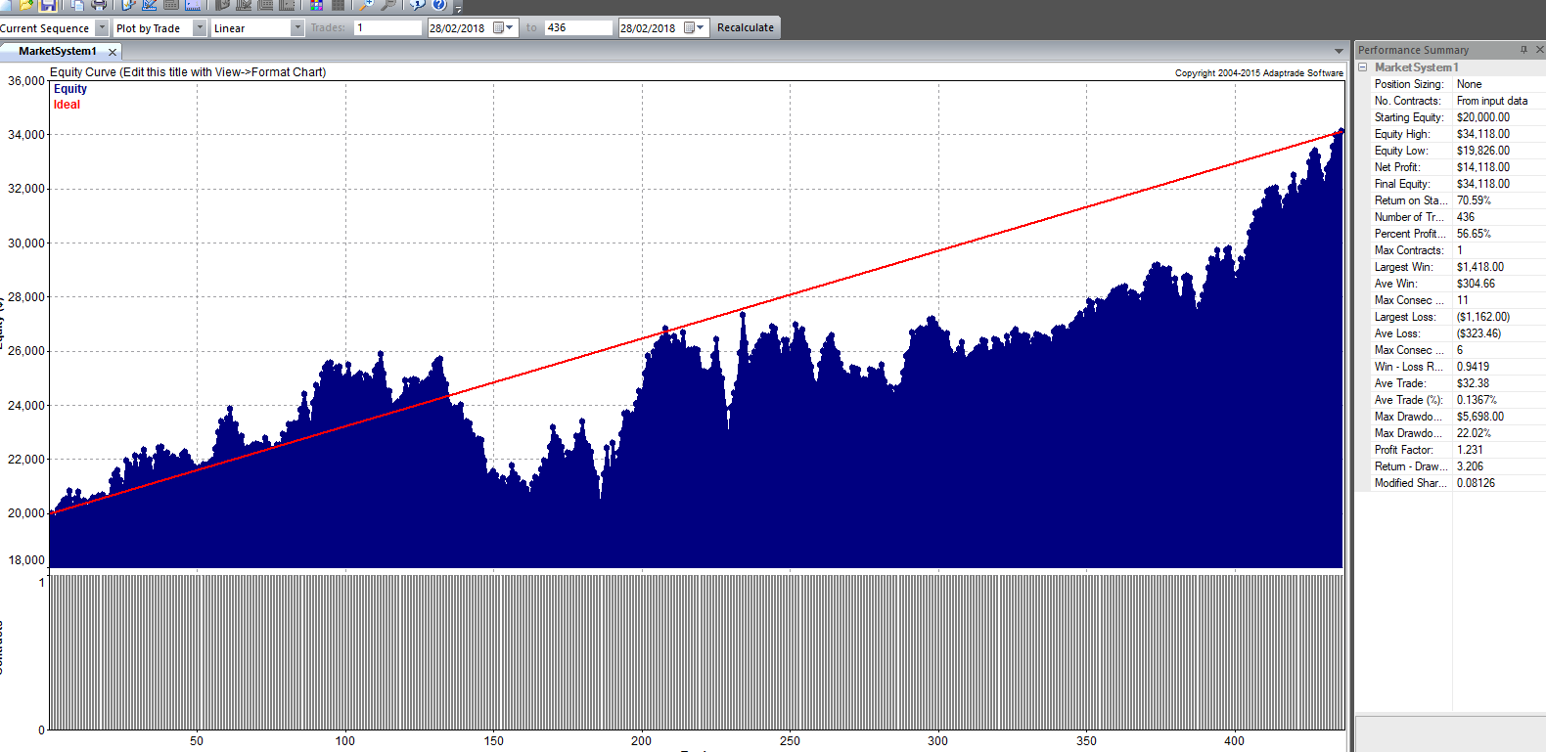
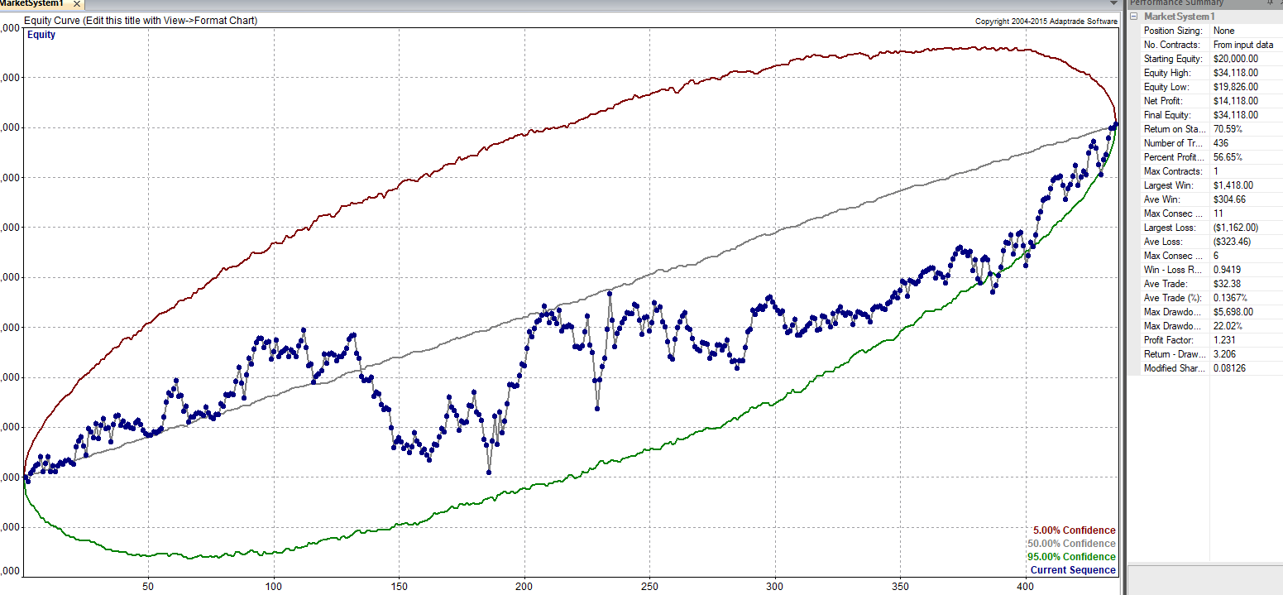
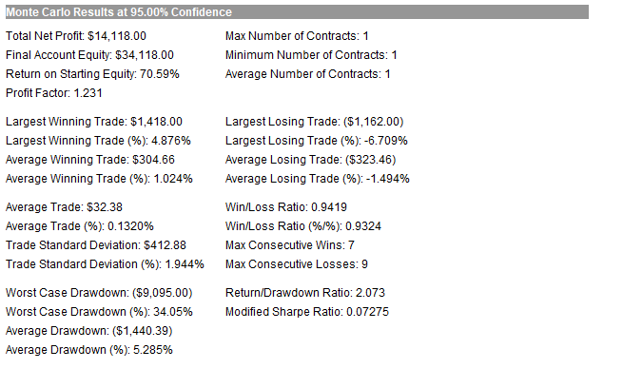
TEST PROFILE

Resultados Out-Sample | 2014 | 2015 | 2016 | 2017 | Totales | Medias | Desv.
SQN
Total Net Profit
Profit Factor
Max. Drawdown
Total # of Trades
Percent Profitable
Average Trade
Largest Losing Trade
Beneficio Anualizado

EQUITY CURVE TRADE A TRADE |  |  |  |  |  |  |  | SIMULACION DE MONTERCARLO

C. Control Operativa Teórica
Trades real vs teorico
Slippage

Resultados | Teórico | Real
SQN
Total Net Profit
Profit Factor
Max. Drawdown
Total # of Trades
Percent Profitable
Average Trade
Largest Losing Trade
Beneficio Anualizado

Nº op | Orden/Dirección | Fecha entrada | Fecha salida | Cantidad | Punto entrada teorico | Punto salida teorico | Resultado teórico | Resultado real obtenido | Slippage | Acumulado teórico | Acumulado real | DD | Maximo | DD%
1 | Largo | 2018-06-20 | 2018-06-20 | 2 | 9500 | 9495 | -110 | -112 | -2 | 9890 | 9888 | -112 | 9888 | -1.13%
2 | Corto | 2018-06-21 | 2018-06-21 | 1 | 9400 | 9380 | 195 | 190 | -5 | 10085 | 10078 | 0 | 10078 | 0.00%
3 | Corto | 0 | 0 | 1 | 9300 | 9250 | 495 | 485 | -10 | 10580 | 10563 | 0 | 10563 | 0.00%
4 | Largo | 0 | 0 | 2 | 9400 | 9350 | -1010 | -1012 | -2 | 9570 | 9551 | -1012 | 10563 | -9.58%
5 | Corto | 0 | 0 | 3 | 9500 | 9502 | -75 | -70 | 5 | 9495 | 9481 | -1082 | 10563 | -10.24%
6 | Largo | 0 | 0 | 1 | 9506 | 9540 | 335 | 320 | -15 | 9830 | 9801 | -762 | 10563 | -7.21%
7 | Largo | 0 | 0 | 2 | 9550 | 9542 | -170 | -180 | -10 | 9660 | 9621 | -942 | 10563 | -8.92%
8 | Largo | 0 | 0 | 1 | 9550 | 9542 | -85 | -80 | 5 | 9575 | 9541 | -1022 | 10563 | -9.68%
9 | Largo | 0 | 0 | 2 | 9550 | 9542 | -170 | -174 | -4 | 9405 | 9367 | -1196 | 10563 | -11.32%
10 | Largo | 0 | 0 | 3 | 9550 | 9542 | -255 | -250 | 5 | 9150 | 9117 | -1446 | 10563 | -13.69%
11 | Largo | 0 | 0 | 2 | 9550 | 9542 | -170 | -174 | -4 | 8980 | 8943 | -1620 | 10563 | -15.34%
12 | Corto | 0 | 0 | 3 | 9550 | 9542 | 225 | 220 | -5 | 9205 | 9163 | -1400 | 10563 | -13.25%
13 | Corto | 0 | 0 | 3 | 9550 | 9542 | 225 | 220 | -5 | 9430 | 9383 | -1180 | 10563 | -11.17%
14 | Corto | 0 | 0 | 3 | 9550 | 9542 | 225 | 220 | -5 | 9655 | 9603 | -960 | 10563 | -9.09%
15 | Corto | 0 | 0 | 3 | 9550 | 9542 | 225 | 220 | -5 | 9880 | 9823 | -740 | 10563 | -7.01%
16 | Largo | 0 | 0 | 3 | 9550 | 9542 | -255 | -250 | 5 | 9625 | 9573 | -990 | 10563 | -9.37%
17 | Largo | 0 | 0 | 3 | 9550 | 9542 | -255 | -250 | 5 | 9370 | 9323 | -1240 | 10563 | -11.74%
18 | Largo | 0 | 0 | 3 | 9550 | 9542 | -255 | -250 | 5 | 9115 | 9073 | -1490 | 10563 | -14.11%
19 | Largo | 0 | 0 | 3 | 9550 | 9542 | -255 | -255 | 0 | 8860 | 8818 | -1745 | 10563 | -16.52%
20 | Corto | 0 | 0 | 3 | 9550 | 9542 | 225 | 225 | 0 | 9085 | 9043 | -1520 | 10563 | -14.39%
21 | Largo | 0 | 0 | 1 | 9550 | 9542 | -85 | -70 | 15 | 9000 | 8973 | -1590 | 10563 | -15.05%
22 | Corto | 0 | 0 | 3 | 9550 | 9542 | 225 | 220 | -5 | 9225 | 9193 | -1370 | 10563 | -12.97%
23 | Corto | 0 | 0 | 3 | 9550 | 9542 | 225 | 220 | -5 | 9450 | 9413 | -1150 | 10563 | -10.89%
24 | Largo | 0 | 0 | 1 | 9550 | 9542 | -85 | -84 | 1 | 9365 | 9329 | -1234 | 10563 | -11.68%
25 | Largo | 0 | 0 | 1 | 9550 | 9542 | -85 | -84 | 1 | 9280 | 9245 | -1318 | 10563 | -12.48%
26 | Corto | 0 | 0 | 1 | 9550 | 9542 | 75 | 80 | 5 | 9355 | 9325 | -1238 | 10563 | -11.72%
27 | Largo | 0 | 0 | 2 | 9550 | 9542 | -170 | -180 | -10 | 9185 | 9145 | -1418 | 10563 | -13.42%
28 | Largo | 0 | 0 | 1 | 9550 | 9542 | -85 | -90 | -5 | 9100 | 9055 | -1508 | 10563 | -14.28%
29 | Corto | 0 | 0 | 2 | 9550 | 9542 | 150 | 152 | 2 | 9250 | 9207 | -1356 | 10563 | -12.84%
30 | Largo | 0 | 0 | 1 | 9550 | 9542 | -85 | -85 | 0 | 9165 | 9122 | -1441 | 10563 | -13.64%
0 | 0 | 0 | 0 | 0 | 0 | 0 | 0 | 0 | 0 | 0 | 0 | 0 | 0 | 0.00%
0 | 0 | 0 | 0 | 0 | 0 | 0 | 0 | 0 | 0 | 0 | 0 | 0 | 0 | 0.00%
0 | 0 | 0 | 0 | 0 | 0 | 0 | 0 | 0 | 0 | 0 | 0 | 0 | 0 | 0.00%
0 | 0 | 0 | 0 | 0 | 0 | 0 | 0 | 0 | 0 | 0 | 0 | 0 | 0 | 0.00%
0 | 0 | 0 | 0 | 0 | 0 | 0 | 0 | 0 | 0 | 0 | 0 | 0 | 0 | 0.00%
0 | 0 | 0 | 0 | 0 | 0 | 0 | 0 | 0 | 0 | 0 | 0 | 0 | 0 | 0.00%
0 | 0 | 0 | 0 | 0 | 0 | 0 | 0 | 0 | 0 | 0 | 0 | 0 | 0 | 0.00%
0 | 0 | 0 | 0 | 0 | 0 | 0 | 0 | 0 | 0 | 0 | 0 | 0 | 0 | 0.00%
0 | 0 | 0 | 0 | 0 | 0 | 0 | 0 | 0 | 0 | 0 | 0 | 0 | 0 | 0.00%
0 | 0 | 0 | 0 | 0 | 0 | 0 | 0 | 0 | 0 | 0 | 0 | 0 | 0 | 0.00%
0 | 0 | 0 | 0 | 0 | 0 | 0 | 0 | 0 | 0 | 0 | 0 | 0 | 0 | 0.00%
0 | 0 | 0 | 0 | 0 | 0 | 0 | 0 | 0 | 0 | 0 | 0 | 0 | 0 | 0.00%
0 | 0 | 0 | 0 | 0 | 0 | 0 | 0 | 0 | 0 | 0 | 0 | 0 | 0 | 0.00%

H. Registro
De esta tabla se nutre la hoja C. Control operativa
Multiplicador mercado: |  | 10€/pto
Comisión: |  | 2,5€/contrato
Cap inicial: |  | 10000
Nº op | Orden/Dirección | Fecha entrada | Fecha salida | Cantidad | Punto entrada teorico | Punto salida teorico | Resultado teórico | Resultado real obtenido | Slippage | Acumulado teórico | Acumulado real | DD | Maximo | DD% | t-test
1 | Largo | 2018-06-20 | 2018-06-20 | 2 | 9500 | 9495 | -110 | -112 | -2 | 9890 | 9888 | -112 | 9888 | -1.13%
2 | Corto | 2018-06-21 | 2018-06-21 | 1 | 9400 | 9380 | 195 | 190 | -5 | 10085 | 10078 | 0 | 10078 | 0.00%
3 | Corto |  |  | 1 | 9300 | 9250 | 495 | 485 | -10 | 10580 | 10563 | 0 | 10563 | 0.00%
4 | Largo |  |  | 2 | 9400 | 9350 | -1010 | -1012 | -2 | 9570 | 9551 | -1012 | 10563 | -9.58%
5 | Corto |  |  | 3 | 9500 | 9502 | -75 | -70 | 5 | 9495 | 9481 | -1082 | 10563 | -10.24%
6 | Largo |  |  | 1 | 9506 | 9540 | 335 | 320 | -15 | 9830 | 9801 | -762 | 10563 | -7.21%
7 | Largo |  |  | 2 | 9550 | 9542 | -170 | -180 | -10 | 9660 | 9621 | -942 | 10563 | -8.92%
8 | Largo |  |  | 1 | 9550 | 9542 | -85 | -80 | 5 | 9575 | 9541 | -1022 | 10563 | -9.68%
9 | Largo |  |  | 2 | 9550 | 9542 | -170 | -174 | -4 | 9405 | 9367 | -1196 | 10563 | -11.32%
10 | Largo |  |  | 3 | 9550 | 9542 | -255 | -250 | 5 | 9150 | 9117 | -1446 | 10563 | -13.69%
11 | Largo |  |  | 2 | 9550 | 9542 | -170 | -174 | -4 | 8980 | 8943 | -1620 | 10563 | -15.34%
12 | Corto |  |  | 3 | 9550 | 9542 | 225 | 220 | -5 | 9205 | 9163 | -1400 | 10563 | -13.25%
13 | Corto |  |  | 3 | 9550 | 9542 | 225 | 220 | -5 | 9430 | 9383 | -1180 | 10563 | -11.17%
14 | Corto |  |  | 3 | 9550 | 9542 | 225 | 220 | -5 | 9655 | 9603 | -960 | 10563 | -9.09%
15 | Corto |  |  | 3 | 9550 | 9542 | 225 | 220 | -5 | 9880 | 9823 | -740 | 10563 | -7.01%
16 | Largo |  |  | 3 | 9550 | 9542 | -255 | -250 | 5 | 9625 | 9573 | -990 | 10563 | -9.37%
17 | Largo |  |  | 3 | 9550 | 9542 | -255 | -250 | 5 | 9370 | 9323 | -1240 | 10563 | -11.74%
18 | Largo |  |  | 3 | 9550 | 9542 | -255 | -250 | 5 | 9115 | 9073 | -1490 | 10563 | -14.11%
19 | Largo |  |  | 3 | 9550 | 9542 | -255 | -255 | 0 | 8860 | 8818 | -1745 | 10563 | -16.52%
20 | Corto |  |  | 3 | 9550 | 9542 | 225 | 225 | 0 | 9085 | 9043 | -1520 | 10563 | -14.39%
21 | Largo |  |  | 1 | 9550 | 9542 | -85 | -70 | 15 | 9000 | 8973 | -1590 | 10563 | -15.05%
22 | Corto |  |  | 3 | 9550 | 9542 | 225 | 220 | -5 | 9225 | 9193 | -1370 | 10563 | -12.97%
23 | Corto |  |  | 3 | 9550 | 9542 | 225 | 220 | -5 | 9450 | 9413 | -1150 | 10563 | -10.89%
24 | Largo |  |  | 1 | 9550 | 9542 | -85 | -84 | 1 | 9365 | 9329 | -1234 | 10563 | -11.68%
25 | Largo |  |  | 1 | 9550 | 9542 | -85 | -84 | 1 | 9280 | 9245 | -1318 | 10563 | -12.48%
26 | Corto |  |  | 1 | 9550 | 9542 | 75 | 80 | 5 | 9355 | 9325 | -1238 | 10563 | -11.72%
27 | Largo |  |  | 2 | 9550 | 9542 | -170 | -180 | -10 | 9185 | 9145 | -1418 | 10563 | -13.42%
28 | Largo |  |  | 1 | 9550 | 9542 | -85 | -90 | -5 | 9100 | 9055 | -1508 | 10563 | -14.28%
29 | Corto |  |  | 2 | 9550 | 9542 | 150 | 152 | 2 | 9250 | 9207 | -1356 | 10563 | -12.84%
30 | Largo |  |  | 1 | 9550 | 9542 | -85 | -85 | 0 | 9165 | 9122 | -1441 | 10563 | -13.64% | 0.6

I. Gestión Monetaria
Activo: |  |  |  | CONTRATO | B NIVEL | B CONTRATO | B ACUMULADO | SALDO | GARANTIAS
Garantías por contrato: | 4000 | Co elegido | 10000 | 1 | 12500 | 12500 | 0 | 10000 | 4000
Max DD Montecarlo: | 1000 | delta | 12500 | 2 | 25000 | 12500 | 12500 | 22500 | 8000
Multiplicador confianza: | 1.3 |  |  | 3 | 37500 | 12500 | 37500 | 47500 | 12000
Minimo necesario por contrato sin MM: | 5300 |  |  | 4 | 50000 | 12500 | 75000 | 85000 | 16000
Peor pérdida | 500 |  |  | 5 | 62500 | 12500 | 125000 | 135000 | 20000
 |  |  |  | 6 | 75000 | 12500 | 187500 | 197500 | 24000
Money Management Empleado: | Fixed Ratio |  |  | 7 | 87500 | 12500 | 262500 | 272500 | 28000
 |  |  |  | 8 | 100000 | 12500 | 350000 | 360000 | 32000
Capital inicial Co | 10000 |  |  | 9 | 112500 | 12500 | 450000 | 460000 | 36000
n (max), límite de las garantías | 4.4364916731 |  |  | 10 | 125000 | 12500 | 562500 | 572500 | 40000
δ = | 12000 |  |  | 11 | 137500 | 12500 | 687500 | 697500 | 44000
δ mínima operativa = | 12500 |  |  | 12 | 150000 | 12500 | 825000 | 835000 | 48000
δ optima = |  |  |  | 13 | 162500 | 12500 | 975000 | 985000 | 52000
 |  |  |  | 14 | 175000 | 12500 | 1137500 | 1147500 | 56000
 |  |  |  | 15 | 187500 | 12500 | 1312500 | 1322500 | 60000
En esta hoja introduciremos los datos de entrada que serán las caracterísitcas del sistema tales como garantias, multiplicador de confianaza, max DD hallado en Montecarlo, peor pérdida. Son datos que encontraremos en la hoja Test Profile. Elegimos el capital inicial que satisfaga los requisitos y obtendremos las deltas. La delta optima habría que obtenerla haciendo el WF correspondiente del MM elegido.
Con esos valores la tabla de la derecha nos dará los contratos que podemos abrir en función del saldo que vayamos teniendo.
 |  |  |  | 16 | 200000 | 12500 | 1500000 | 1510000 | 64000
 |  |  |  | 17 | 212500 | 12500 | 1700000 | 1710000 | 68000
 |  |  |  | 18 | 225000 | 12500 | 1912500 | 1922500 | 72000
 |  |  |  | 19 | 237500 | 12500 | 2137500 | 2147500 | 76000
 |  |  |  | 20 | 250000 | 12500 | 2375000 | 2385000 | 80000
 |  |  |  | 21 | 262500 | 12500 | 2625000 | 2635000 | 84000
 |  |  |  | 22 | 275000 | 12500 | 2887500 | 2897500 | 88000

